INSTRUCCIONES
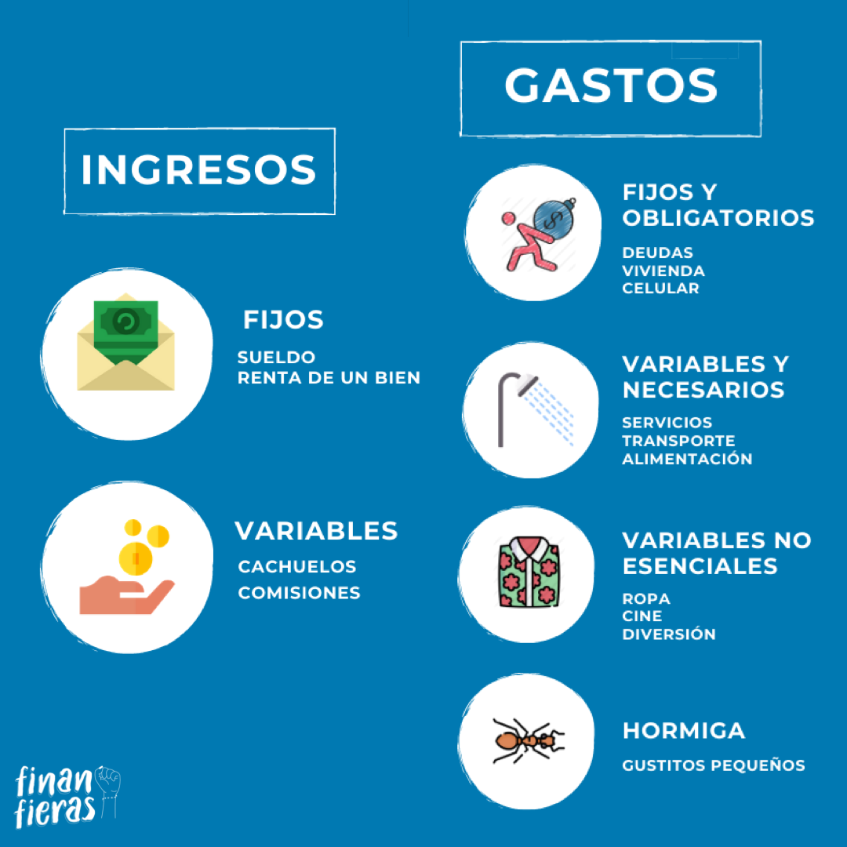
@Finanfieras
@Finanfieras

@Finanfieras

Para descagar la plantilla debes hacer lo siguiente:
Archivo - Gurdar Como - Descargar una copia 🥳

Recuerda primero hacer una lista de todos tus ingresos y gastos para luego colocarlos en sus categorías.
Puedes amoldar la plantilla según tus necesidades. Recomendamos cambiar los nombres de los gastos, en caso no se acomoden a tu realidad.
La plantilla también aplica para un presupuesto familiar. Solo cambia los nombres de los gastos. Por ejem. celular por teléfono fijo.
La celdas pintadas de plomo no deben modificarse.
Recomendamos seguir la regla 50-30-20 para organizar tu presupuesto. La regla consiste en dividir tus ingresos de la siguiente forma: 50% en gastos obligatorios, 30% en gastos personales/entretenimiento, 20% en ahorros.

¿Dudas? Escríbenos a nuestras redes sociales o por correo | Finanfieras@gmail.com

PRESUPUESTO
 | AHORRO | AHORRO
 | 1 | 0%
 | 1 | 100%
 | 1
 | 1
 | 1
 | 1
 | 1
 | 1
 | 1
 | 1
 | 1
 | 1
 | 1
 | 1
 | 1
 | 1
 | 1
 | 1
 | 1
 | 1
 | GASTOS OBLIGATORIOS | GASTOS OBLIGATORIOS
 | 1 | 0%
 | 1 | 100%
 | 1
 | 1
 | 1
 | 1
 | 1
 | 1
 | 1
 | 1
 | 1
 | 1
 | 1
 | 1
 | 1
 | 1
 | 1
 | 1
 | 1
 | 1
 | GASTOS PERSONALES | AHORRO
 | 1 | 0%
 | 1 | 100%
 | 1
 | 1
 | 1
 | 1
 | 1
 | 1
 | 1
 | 1
 | 1
 | 1
 | 1
 | 1
 | 1
 | 1
 | 1
 | 1
 | 1
 | 1
 |  |  |  | TIPO | MONTO | % | RESTA
 |  |  |  | GASTOS OBLIGATORIOS | S/- | 0% | 100%
TOTAL DE INGRESOS |  |  |  | GASTOS PERSONALES | S/- | 0% | 100%
0%
0%
0%
S/- |  |  |  | AHORRO | S/- | 0% | 100%
 |  |  |  | INGRESOS | S/-
TOTAL DE GASTOS
S/-

GASTOS OBLIGATORIOS
GASTOS PERSONALES
AHORRO
SALDO PARA AHORRO
S/-

Ingresos mensuales |  | Gastos mensuales
FIJOS |  | FIJO Y OBLIGATORIOS
Sueldo Fijo | S/- | Vivienda (alquiler, hipoteca, etc.) | S/-
Rentas | S/- | Deudas (incluye tarjeta de crédito) | S/-
VARIABLES |  | Seguros | S/-
Comisiones | S/- | Educacion (colegio, universidad, etc.) | S/-
Cachuelos | S/- | Celular | S/-
 |  | Cable / Internet | S/-
 |  | Otros | S/-
 |  | VARIABLES NECESARIOS
 |  | Pasajes | S/-
 |  | Gasolina | S/-
 |  | Alimentación / Cuidado personal | S/-
 |  | Luz / Agua / Gas / Servicios | S/-
 |  | Otros | S/-
 |  | VARIABLES NO ESENCIALES
 |  | Vestimenta | S/-
 |  | Entretenimiento (cine, restaurantes, regalos, etc.) | S/-
 |  | Otros | S/-
 |  | Gastos hormiga | S/-

